출석 및 기타정보

순서 | 학과(부) | 학번 | 성명 | 과정 | DATACAMP | Final Project A TEAM
1 | 전기정보공학부 | 2022-37618 | 이재호 | 박사 | O | A | D
2 | 건설환경공학부 | 2020-26297 | 이재황 | 석사 | O | A | C
3 | 건설환경공학부 | 2020-29910 | 김현주 | 박사 | O | B | C
4 | 건설환경공학부 | 2021-24690 | 김연주 | 석사 | O | A | D
5 | 건설환경공학부 | 2021-25033 | 남현욱 | 석사 | O | B | D
6 | 건설환경공학부 | 2022-32658 | 이주형 | 박사 | O | B | D
7 | 건설환경공학부 | 2022-35026 | 박성열 | 박사 | O | A | C

 |  |  |  |  |  |  |  |  |  |  |  | 보령댐 현장견학 | Term A |  | TEST |  |  |  | Term B
 |  |  |  |  | 1 | 2 | 3 | 4 | 5 | 6 | 7 | 8 | 9 | 10 | 11 | 12 | 13 | 14 | 15
순서 | 학과(부) | 학번 | 성명 | 과정 | 2022-03-07 | 2022-03-15 | 2022-03-22 | 2022-03-29 | 2022-04-05 | 2022-04-12 | 2022-04-19 | 2022-04-26 | 2022-05-03 | 2022-05-10 | 2022-05-17 | 2022-05-24 | 2022-05-31 | 2022-06-07 | 2022-06-14
1 | 전기정보공학부 | 2022-37618 | 이재호 | 박사 | O | O | X (가족 코로나 양성) | O | O | O | O | X | O | X(개인일정 | O | O | O | NOCLASS | O
2 | 건설환경공학부 | 2020-26297 | 이재황 | 석사 | O | O | O | O | O | O | O | / | O | O | O | O | O | NOCLASS | O
3 | 건설환경공학부 | 2020-29910 | 김현주 | 박사 | O | O | O | O | O | O | O | / | O | O | O | O | O | NOCLASS | O
4 | 건설환경공학부 | 2021-24690 | 김연주 | 석사 | O | O | O | O | O | O | O | / | O | O | O | O | O | NOCLASS | O
5 | 건설환경공학부 | 2021-25033 | 남현욱 | 석사 | O | O | O | O | O | O | O | / | O | X | O | O | O | NOCLASS | O
6 | 건설환경공학부 | 2022-32658 | 이주형 | 박사 | O | O | O | O | O | O | O | / | O | X(코로나 확진) | O | O | O | NOCLASS | O
7 | 건설환경공학부 | 2022-35026 | 박성열 | 박사 | O | O | O | O | O | O | O | X | O | O | O | O | O | NOCLASS | O

Grading
 |  |  |  |  | 10 | 25 | 25 | 25 | 15 | 100
 |  |  |  |  | 0.1 | 0.25 | 0.25 | 0.25 | 0.15
순서 | 학과(부) | 학번 | 성명 | 과정 | Participation | Assignments | Quizzes | Test | Final Project | TOTAL | RANK |  |  |  | Order by RANK |  |  | Letter Grade
1 | 전기정보공학부 | 2022-37618 | 이재호 | 박사 | 30% | 36.1% | 20.0% | 34.3% | 73.1% | 36.58% | 7 | 이재호 | 36.58% |  | 1 | 이주형 | 76.51% | A+
2 | 건설환경공학부 | 2020-26297 | 이재황 | 석사 | 70% | 50.6% | 81.3% | 71.4% | 69.8% | 68.28% | 4 | 이재황 | 68.28% |  | 2 | 김연주 | 74.50% | A+
3 | 건설환경공학부 | 2020-29910 | 김현주 | 박사 | 100% | 57.8% | 57.5% | 78.6% | 83.3% | 70.98% | 3 | 김현주 | 70.98% |  | 3 | 김현주 | 70.98% | A0
4 | 건설환경공학부 | 2021-24690 | 김연주 | 석사 | 100% | 73.5% | 78.8% | 58.6% | 78.7% | 74.50% | 2 | 김연주 | 74.50% |  | 4 | 이재황 | 68.28% | A0
5 | 건설환경공학부 | 2021-25033 | 남현욱 | 석사 | 0% | 79.5% | 65.0% | 57.1% | 83.3% | 62.92% | 5 | 남현욱 | 62.92% |  | 5 | 남현욱 | 62.92% | A-
6 | 건설환경공학부 | 2022-32658 | 이주형 | 박사 | 90% | 71.1% | 82.5% | 62.9% | 89.3% | 76.51% | 1 | 이주형 | 76.51% |  | 6 | 박성열 | 41.42% | B+
7 | 건설환경공학부 | 2022-35026 | 박성열 | 박사 | 0% | 48.2% | 36.3% | 40.0% | 68.7% | 41.42% | 6 | 박성열 | 41.42% |  | 7 | 이재호 | 36.58% | B+

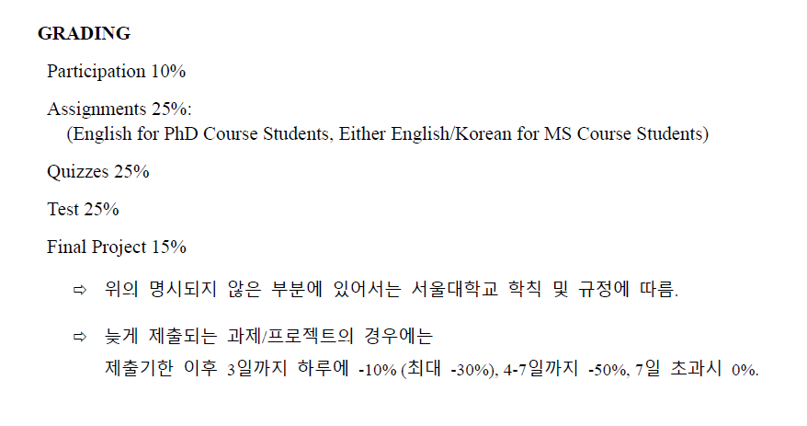

Participation |  |  |  | 3 | 3 | 3 | 1 | 10
순서 | 학과(부) | 학번 | 성명 | DataCamp 1 | DataCamp 2 | DataCamp 3 | Participation | TOTAL
1 | 전기정보공학부 | 2022-37618 | 이재호 | 3 | 0 | 0 | 0 | 0.3
2 | 건설환경공학부 | 2020-26297 | 이재황 | 3 | 3 | 0 | 1 | 0.7
3 | 건설환경공학부 | 2020-29910 | 김현주 | 3 | 3 | 3 | 1 | 1
4 | 건설환경공학부 | 2021-24690 | 김연주 | 3 | 3 | 3 | 1 | 1
5 | 건설환경공학부 | 2021-25033 | 남현욱 | 0 | 0 | 0 | 0 | 0
6 | 건설환경공학부 | 2022-32658 | 이주형 | 3 | 3 | 3 | 0 | 0.9
7 | 건설환경공학부 | 2022-35026 | 박성열 | 0 | 0 | 0 | 0 | 0

Assignments |  |  | 만점 | 43 | 40 | 83
순서 | 학과(부) | 학번 | 성명 | A1 | A2 | TOTAL | TOTAL
1 | 전기정보공학부 | 2022-37618 | 이재호 | 30 | 0 | 30 | 0.36144578313
2 | 건설환경공학부 | 2020-26297 | 이재황 | 37 | 5 | 42 | 0.50602409639 | * A2 코드 표절로 -20점
3 | 건설환경공학부 | 2020-29910 | 김현주 | 33 | 15 | 48 | 0.57831325301 | * A2 코드 표절로 -20점
4 | 건설환경공학부 | 2021-24690 | 김연주 | 33 | 28 | 61 | 0.73493975904
5 | 건설환경공학부 | 2021-25033 | 남현욱 | 37 | 29 | 66 | 0.79518072289
6 | 건설환경공학부 | 2022-32658 | 이주형 | 30 | 29 | 59 | 0.71084337349
7 | 건설환경공학부 | 2022-35026 | 박성열 | 40 | 0 | 40 | 0.48192771084

Quizzes&TEST |  |  | 만점 | 40 | 40 | 80 |  |  |  | 15 | 35 | 20 | 70
순서 | 학과(부) | 학번 | 성명 | Quiz 1 | Quiz 2 | TOTAL | TOTAL |  | 성명 | 1-MC | 2-SA | 3-LA | TEST | TOTAL
1 | 전기정보공학부 | 2022-37618 | 이재호 | 11 | 5 | 16 | 0.2 |  | 이재호 | 6 | 11 | 7 | 24 | 0.3429
2 | 건설환경공학부 | 2020-26297 | 이재황 | 29 | 36 | 65 | 0.8125 |  | 이재황 | 9 | 26 | 15 | 50 | 0.7143
3 | 건설환경공학부 | 2020-29910 | 김현주 | 24 | 22 | 46 | 0.575 |  | 김현주 | 12 | 27 | 16 | 55 | 0.7857
4 | 건설환경공학부 | 2021-24690 | 김연주 | 34 | 29 | 63 | 0.7875 |  | 김연주 | 9 | 21 | 11 | 41 | 0.5857
5 | 건설환경공학부 | 2021-25033 | 남현욱 | 32 | 20 | 52 | 0.65 |  | 남현욱 | 9 | 15 | 16 | 40 | 0.5714
6 | 건설환경공학부 | 2022-32658 | 이주형 | 29 | 37 | 66 | 0.825 |  | 이주형 | 6 | 24 | 14 | 44 | 0.6286
7 | 건설환경공학부 | 2022-35026 | 박성열 | 21 | 8 | 29 | 0.3625 |  | 박성열 | 9 | 14 | 5 | 28 | 0.4000

Final Project |  |  |  | 100 | 100 | 200
순서 | 학과(부) | 학번 | 성명 | A | B | TOTAL | TOTAL
1 | 전기정보공학부 | 2022-37618 | 이재호 | 59.75 | 86.54 | 146.29 | 0.73145
2 | 건설환경공학부 | 2020-26297 | 이재황 | 60.17 | 79.33 | 139.5 | 0.6975
3 | 건설환경공학부 | 2020-29910 | 김현주 | 84 | 82.67 | 166.67 | 0.83335
4 | 건설환경공학부 | 2021-24690 | 김연주 | 62.67 | 94.67 | 157.34 | 0.7867
5 | 건설환경공학부 | 2021-25033 | 남현욱 | 84 | 82.67 | 166.67 | 0.83335
6 | 건설환경공학부 | 2022-32658 | 이주형 | 84 | 94.67 | 178.67 | 0.89335
7 | 건설환경공학부 | 2022-35026 | 박성열 | 57.67 | 79.75 | 137.42 | 0.6871

